车型数据库
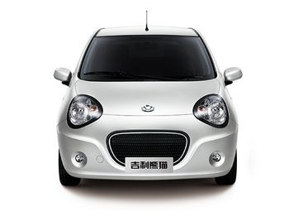
品牌 | 品牌图片 | 车型中文 | 车型原名 | 车型级别 | 车型尺寸-长 | 车型尺寸-宽 | 车型尺寸-高 | 车型尺寸轴距 | 配置 | 车型图片
吉利 |  | 熊猫 | 熊猫 | 微型车/A00级车 | 3598mm | 1630mm | 1465mm | 2340mm | 1.0L-5MT-萌动版-3.69
吉利 |  | 熊猫 | 熊猫 | 微型车/A00级车 | 3598mm | 1630mm | 1465mm | 2340mm | 1.0L-IMT-萌动版-4.59
吉利 |  | 熊猫 | 熊猫 | 微型车/A00级车 | 3598mm | 1630mm | 1465mm | 2340mm | 1.0L-IMT-帅真版-4.69
吉利 |  | 熊猫 | 熊猫 | 微型车/A00级车 | 3598mm | 1630mm | 1465mm | 2340mm | 1.0L-IMT-酷趣版-4.99
吉利 |  | 帝豪 | 帝豪 | 紧凑型车/A级车 | 4631mm | 1789mm | 1470mm | 2650mm | 1.5L-5MT-时尚型-6.98
吉利 |  | 帝豪 | 帝豪 | 紧凑型车/A级车 | 4631mm | 1789mm | 1470mm | 2650mm | 1.5L-5MT-豪华型-7.48
吉利 |  | 帝豪 | 帝豪 | 紧凑型车/A级车 | 4631mm | 1789mm | 1470mm | 2650mm | 1.5L-5MT-向上版-7.98
吉利 |  | 帝豪 | 帝豪 | 紧凑型车/A级车 | 4631mm | 1789mm | 1470mm | 2650mm | 1.5L-CVT-豪华型-8.58
吉利 |  | 帝豪 | 帝豪 | 紧凑型车/A级车 | 4631mm | 1789mm | 1470mm | 2650mm | 1.5L-CVT-向上版-9.08
吉利 |  | 帝豪 | 帝豪 | 紧凑型车/A级车 | 4631mm | 1789mm | 1470mm | 2650mm | 1.3T-6MT-豪华型-8.28
吉利 |  | 帝豪 | 帝豪 | 紧凑型车/A级车 | 4631mm | 1789mm | 1470mm | 2650mm | 1.3T-6MT-向上版-8.78
吉利 |  | 帝豪 | 帝豪 | 紧凑型车/A级车 | 4631mm | 1789mm | 1470mm | 2650mm | 1.3T-CVT-向上版-9.78
吉利 |  | 帝豪 | 帝豪 | 紧凑型车/A级车 | 4631mm | 1789mm | 1470mm | 2650mm | 1.3T-CVT-尊贵型-10.08
比亚迪 |  | F0 | F0 | 微型车/A00级车 | 3460mm | 1618mm | 1465mm | 2340mm | 1.0L-5MT-铉酷型-3.79
比亚迪 |  | F0 | F0 | 微型车/A00级车 | 3460mm | 1618mm | 1465mm | 2340mm | 1.0L-5MT-悦酷型-4.19
比亚迪 |  | F0 | F0 | 微型车/A00级车 | 3460mm | 1618mm | 1465mm | 2340mm | 1.0L-5MT-尚酷型-4.79
比亚迪 |  | F0 | F0 | 微型车/A00级车 | 3460mm | 1618mm | 1465mm | 2340mm | 1.0L-AMT-铉酷型-4.39
比亚迪 |  | F0 | F0 | 微型车/A00级车 | 3460mm | 1618mm | 1465mm | 2340mm | 1.0L-AMT-悦酷型-4.79
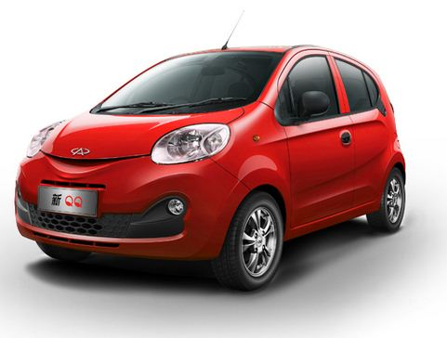
奇瑞 |  | QQ | QQ | 微型车/A00级车 | 3564mm | 1620mm | 1527mm | 2340mm | 1.0L-5MT-活力版-3.79
奇瑞 |  | QQ | QQ | 微型车/A00级车 | 3564mm | 1620mm | 1527mm | 2340mm | 1.0L-5MT-快乐版-3.99
奇瑞 |  | QQ | QQ | 微型车/A00级车 | 3564mm | 1620mm | 1527mm | 2340mm | 1.0L-5MT-时尚版-4.29
奇瑞 |  | QQ | QQ | 微型车/A00级车 | 3564mm | 1620mm | 1527mm | 2340mm | 1.0L-AMT-巡航版-5.09
Smart |  | fortwo | fortwo | 微型车/A00级车 | 2650mm | 1663mm | 1555mm | 1873mm | 0.9T-DSG-硬顶先锋版-15.6 | 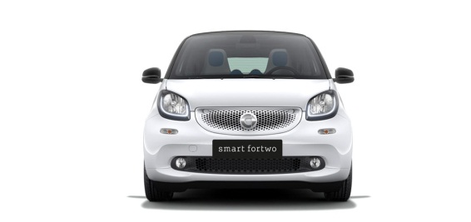
Smart |  | fortwo | fortwo | 微型车/A00级车 | 2650mm | 1663mm | 1555mm | 1873mm | 0.9T-DSG硬顶极致版-17.6
Smart |  | fortwo | fortwo | 微型车/A00级车 | 2650mm | 1663mm | 1555mm | 1873mm | 1.0L-DSG-灵动版-12.5
Smart |  | fortwo | fortwo | 微型车/A00级车 | 2650mm | 1663mm | 1555mm | 1873mm | 1.0L-DSG-激情版-13.6
本田 |  | 飞度 | Fit | 小型车/A0级车 | 4065mm | 1695mm | 1525mm | 2530mm | 1.5L-5MT-舒适版-7.38 | 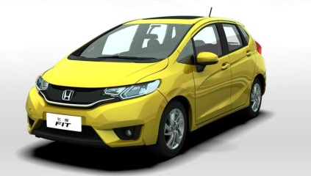
本田 |  | 飞度 | Fit | 小型车/A0级车 | 4065mm | 1695mm | 1525mm | 2530mm | 1.5L-CVT-舒适版-8.18
本田 |  | 飞度 | Fit | 小型车/A0级车 | 4065mm | 1695mm | 1525mm | 2530mm | 1.5L-CVT-时尚版-8.88
本田 |  | 飞度 | Fit | 小型车/A0级车 | 4065mm | 1695mm | 1525mm | 2530mm | 1.5L-CVT-精英版-9.88
本田 |  | 飞度 | Fit | 小型车/A0级车 | 4065mm | 1695mm | 1525mm | 2530mm | 1.5ELI-CVT-领先版-11.28
大众 |  | Polo | Polo | 小型车/A0级车 | 3970mm | 1682mm | 1462mm | 2470mm | 1.4L-5MT-风尚版-7.59
大众 |  | Polo | Polo | 小型车/A0级车 | 3970mm | 1682mm | 1462mm | 2470mm | 1.4L-6AT-风尚版-8.79
大众 |  | Polo | Polo | 小型车/A0级车 | 3970mm | 1682mm | 1462mm | 2470mm | 1.6L-5MT-舒适版-9.19
大众 |  | Polo | Polo | 小型车/A0级车 | 3970mm | 1682mm | 1462mm | 2470mm | 1.6L-6AT-舒适版-10.39
大众 |  | Polo | Polo | 小型车/A0级车 | 3970mm | 1682mm | 1462mm | 2470mm | 1.6L-6AT-豪华版-11.59
福特 |  | 嘉年华 | Fiesta | 小型车/A0级车 | 3980mm | 1722mm | 1470mm | 2495mm | 1.5L-5MT-风尚版-7.99 | 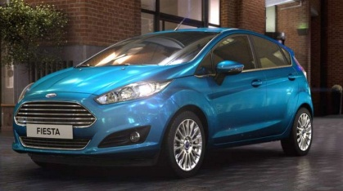
福特 |  | 嘉年华 | Fiesta | 小型车/A0级车 | 3980mm | 1722mm | 1470mm | 2495mm | 1.5L-5MT-时尚版-8.99
福特 |  | 嘉年华 | Fiesta | 小型车/A0级车 | 3980mm | 1722mm | 1470mm | 2495mm | 1.5L-DSG-运动版-11.19
福特 |  | 嘉年华 | Fiesta | 小型车/A0级车 | 3980mm | 1722mm | 1470mm | 2495mm | 1.5L-DSG-时尚版-9.89
福特 |  | 嘉年华 | Fiesta | 小型车/A0级车 | 3980mm | 1722mm | 1470mm | 2495mm | 1.5L-DSG-品尚版-10.39
福特 |  | 嘉年华 | Fiesta | 小型车/A0级车 | 3980mm | 1722mm | 1470mm | 2495mm | 1.0T-DSG-劲动版-12.29
大众 |  | 朗逸 | Lavida | 紧凑型车/A级车 | 4605mm | 1765mm | 1460mm | 2610mm | 1.4T-5MT-舒适版-13.29 | 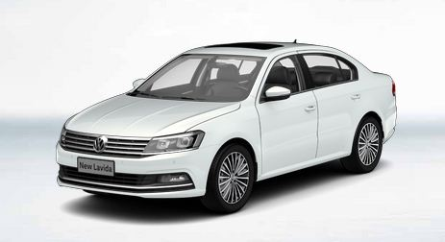
大众 |  | 朗逸 | Lavida | 紧凑型车/A级车 | 4605mm | 1765mm | 1460mm | 2610mm | 1.4T-5MT-豪华版-14.59
大众 |  | 朗逸 | Lavida | 紧凑型车/A级车 | 4605mm | 1765mm | 1460mm | 2610mm | 1.4T-DSG-舒适版-14.69
大众 |  | 朗逸 | Lavida | 紧凑型车/A级车 | 4605mm | 1765mm | 1460mm | 2610mm | 1.4T-DSG-豪华版-15.99
大众 |  | 朗逸 | Lavida | 紧凑型车/A级车 | 4605mm | 1765mm | 1460mm | 2610mm | 1.6L-5MT-风尚版-10.99
大众 |  | 朗逸 | Lavida | 紧凑型车/A级车 | 4605mm | 1765mm | 1460mm | 2610mm | 1.6L-5MT-舒适版-12.49
大众 |  | 朗逸 | Lavida | 紧凑型车/A级车 | 4605mm | 1765mm | 1460mm | 2610mm | 1.6L-6AT-风尚版-12.19
大众 |  | 朗逸 | Lavida | 紧凑型车/A级车 | 4605mm | 1765mm | 1460mm | 2610mm | 1.6L-6AT-舒适版-13.69
大众 |  | 朗逸 | Lavida | 紧凑型车/A级车 | 4605mm | 1765mm | 1460mm | 2610mm | 1.6L-6AT-豪华版-14.99
大众 |  | 朗逸 | Lavida | 紧凑型车/A级车 | 4605mm | 1765mm | 1460mm | 2610mm | 1.2T-DAG-蓝驱版-14.29

